プレイヤー操作画面仕様
▼仕様
・施設は１列２個まで
・施設の種類は6
・素材の種類は施設によって違ってくる
・必要素材数は全部同じとする
・選択中は時間を止める

▼詳細

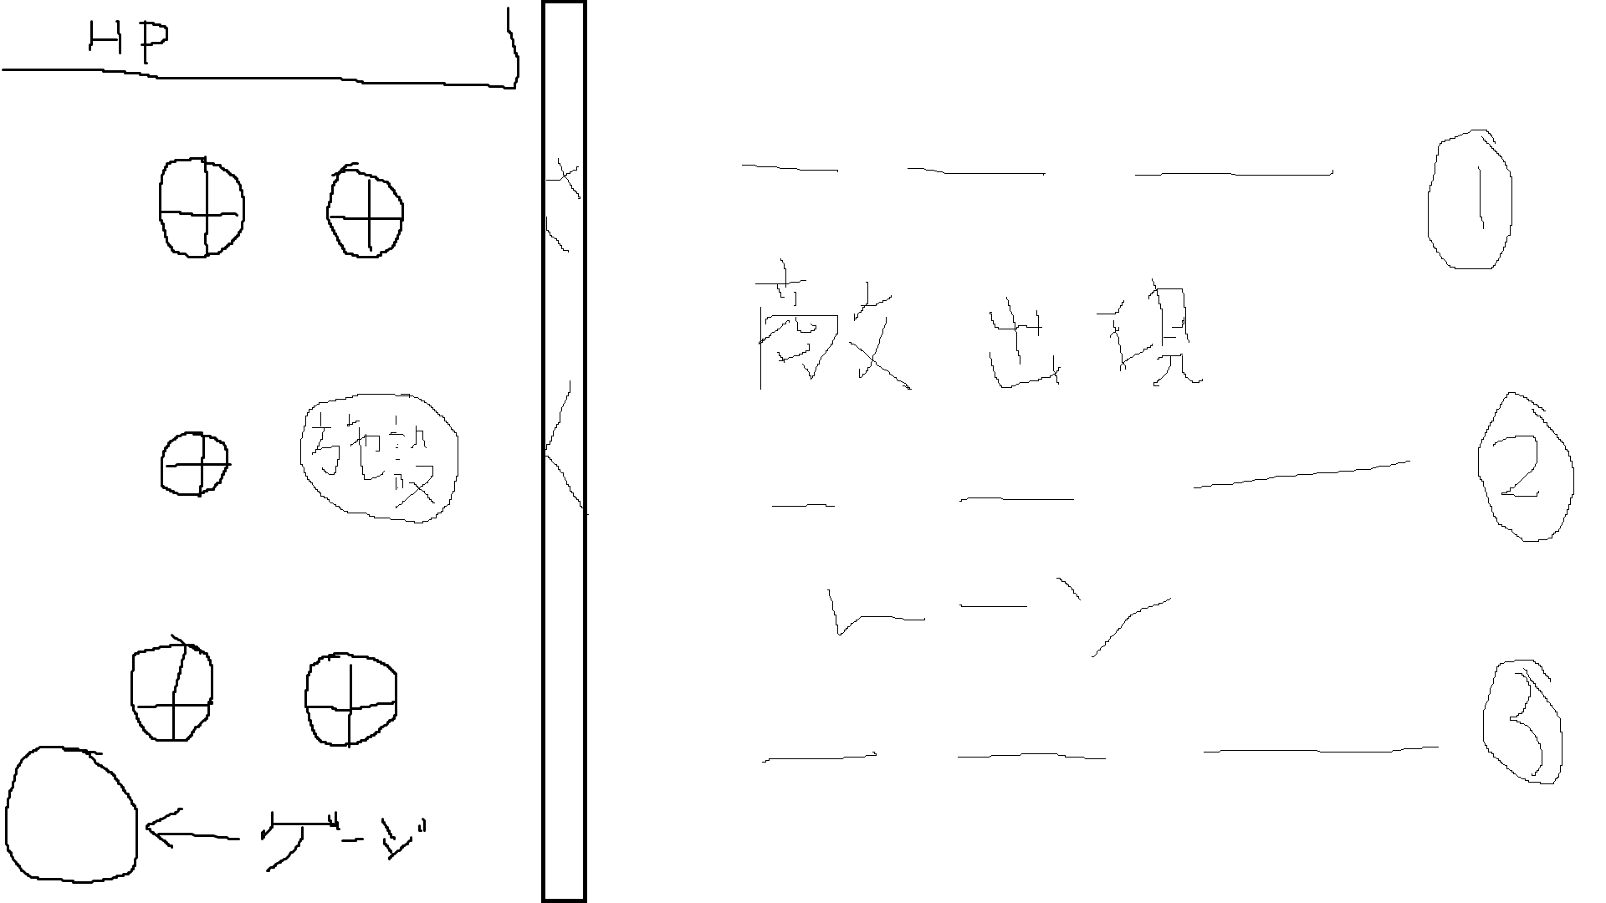

 | 施設追加ボタン
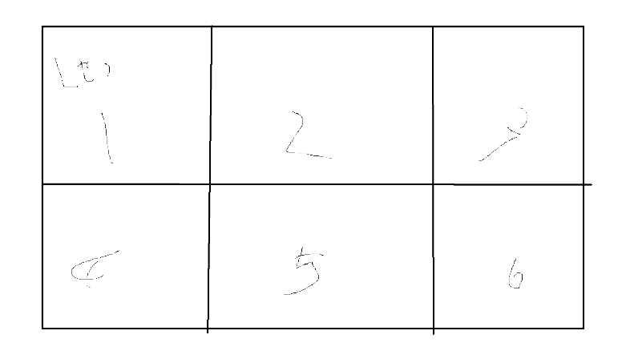

 |  | 使用したい施設を選択した後これでいいかのOK画面も表示する

 | 施設強化について
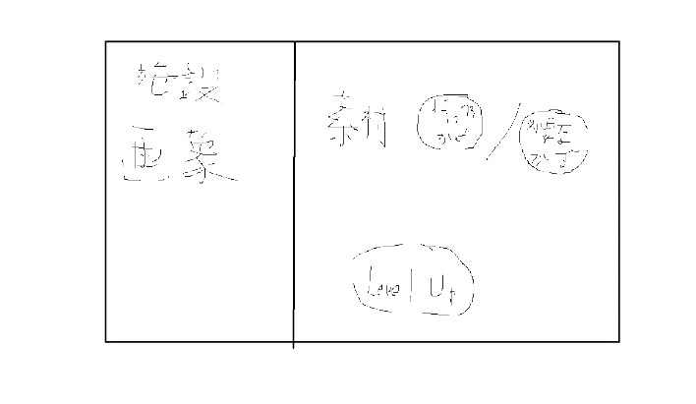

 |  | 施設画像、強化に必要な素材の数は変動しないようにする
 |  | 持っている素材の数はタップ時点での持っている数を表示する
 |  | 持っている数が必要数を超えていたらLevelUpボタンの色が濃ゆくなり、タップ可能になる
 |  | ↑よって持っている数が少ない場合はLevelUpボタンは色を薄くする

 | 強攻撃ボタン
 |  | ここは別の画面を表示することなく、タップすることで強攻撃を発動するようにする
 |  | ゲージはどのくらい貯まっているかを％表記する
 |  | ゲージが貯まったら使用可能がわかるように色を濃ゆくする

